关系图
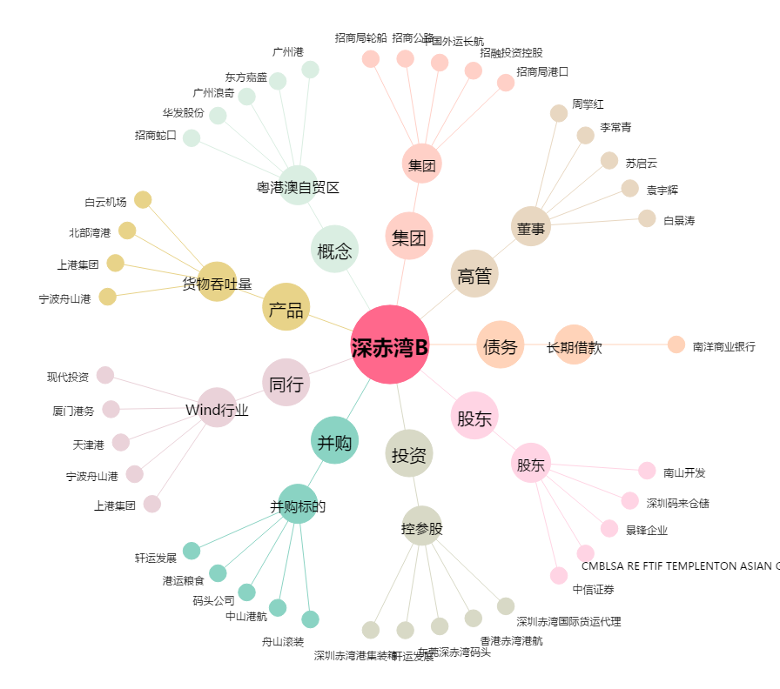
深赤湾B[200022.SZ] - 关系概览图

